상품제안서
카카오프렌즈 리틀 장패드 KF | 상품코드: F23590

 |  |  |  |  |  |  | 02-412-0044 | www.easy1.co.kr
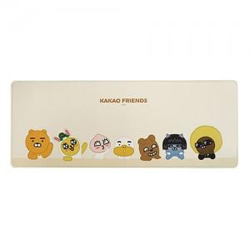

【상세/제작정보】

【인쇄/포장옵션】 | / 포장지포장

【공급단가】 | 수량 | 100~ | 300~ | 500~ | 1,000~ | 3,000~
*VAT별도 | 단가 | 15,830원 | 15,240원 | 14,650원 | 14,070원 | 13,720원

【상품 URL】 | https://dev.easy1.co.kr:443/src/goods_detail.php?gdno=23590

